ログイン
ユニケミー様 基幹業務システム(UNISS)
dbSC管理者設定手順書
①dbSC管理者画面ログイン
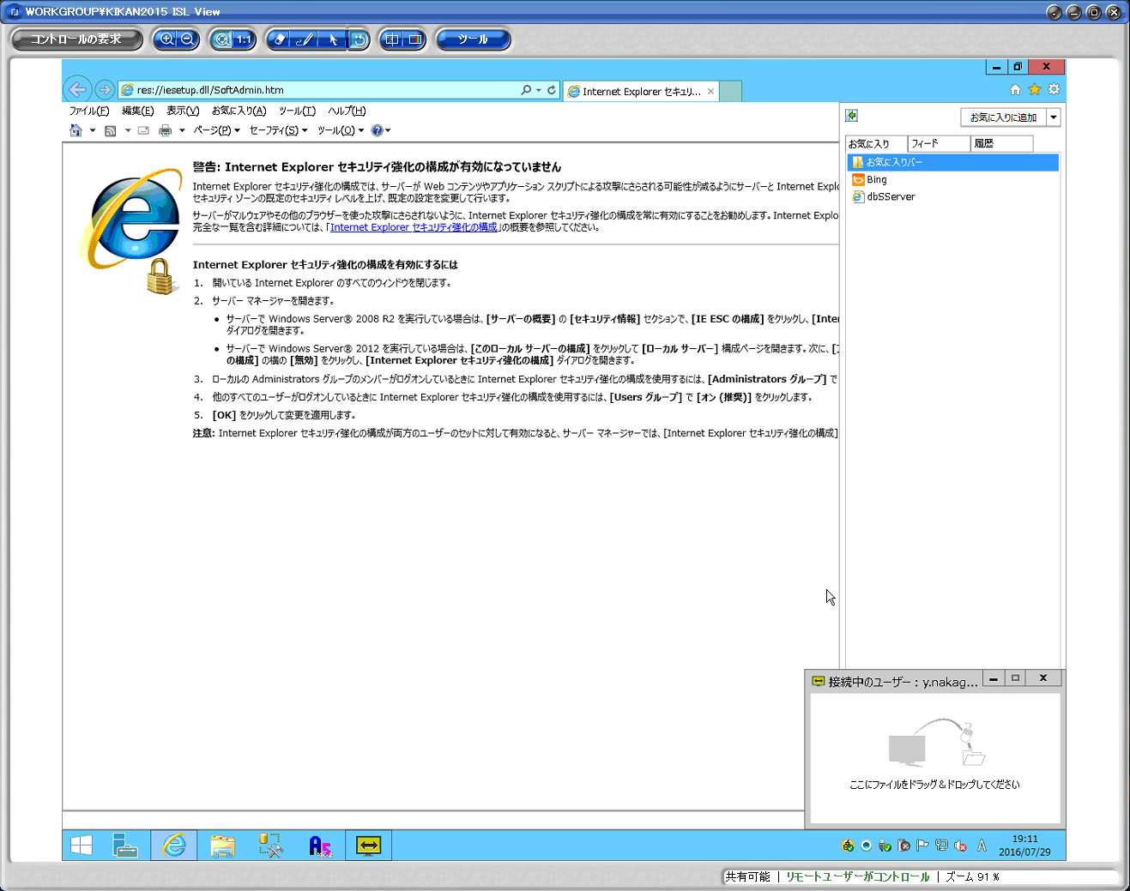
 |  | 1. | ブラウザを起動する

 |  | 2. | お気に入りから「dbSServer」を選択
 |  |  | → | dbSCの管理ページが開く
 |  |  |  | http://192.168.1.8/dbsServer/

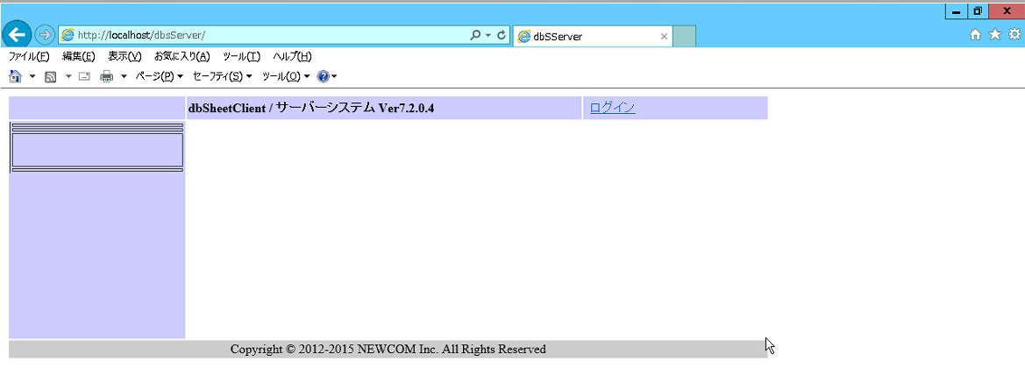
 |  | 3. | 「ログイン」をクリック

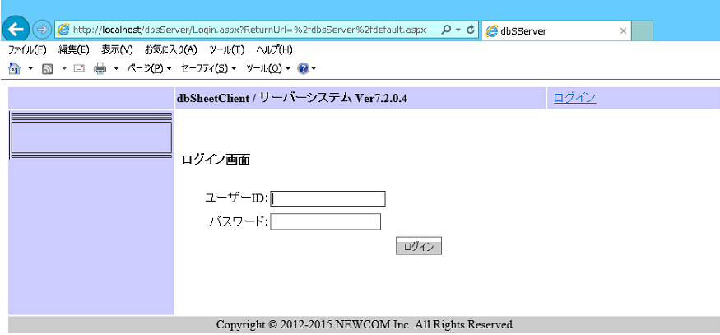

 |  | 4. | 下記アカウント情報を入力してログイン
 |  |  | ユーザー名： |  | SystemManager
 |  |  | パスワード： |  | !111111

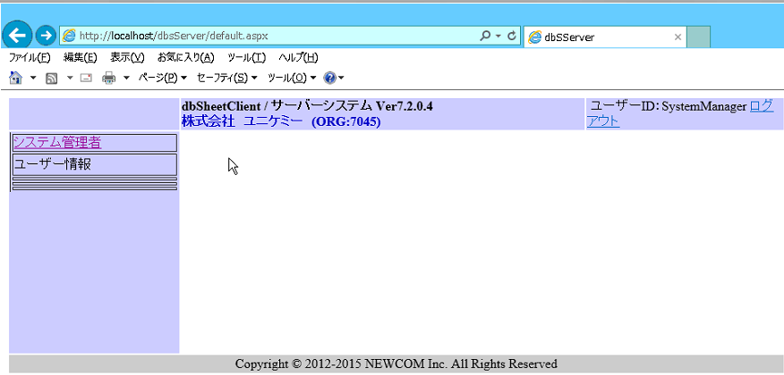
 |  | 5. | 「システム管理者」をクリック

 | 上記手順にてdbSC管理者ページを表示します。

ユーザー管理
ユニケミー様 基幹業務システム(UNISS)
dbSC管理者設定手順書
②ユーザー管理
＜ユーザー一覧表示＞

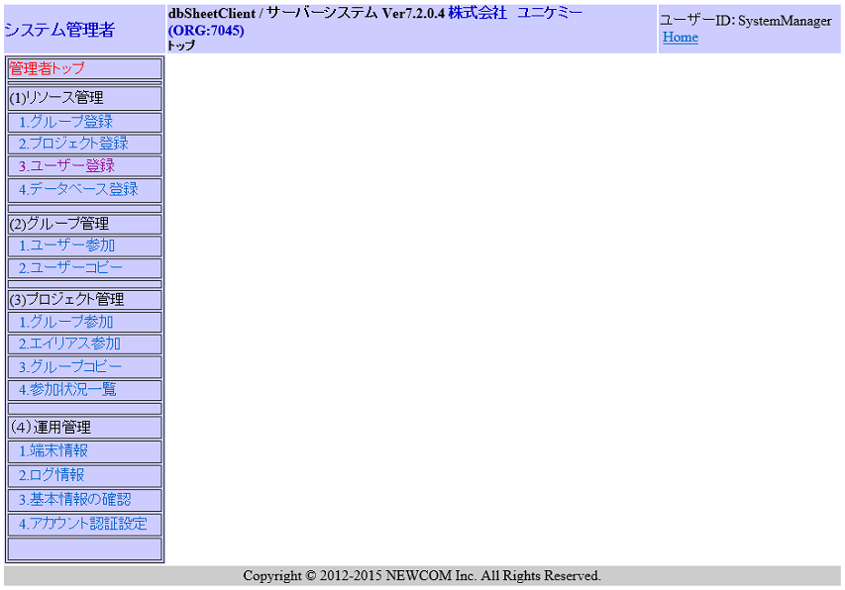
 |  | 1. | メニューから(1)リソース管理の「ユーザー登録」を選択

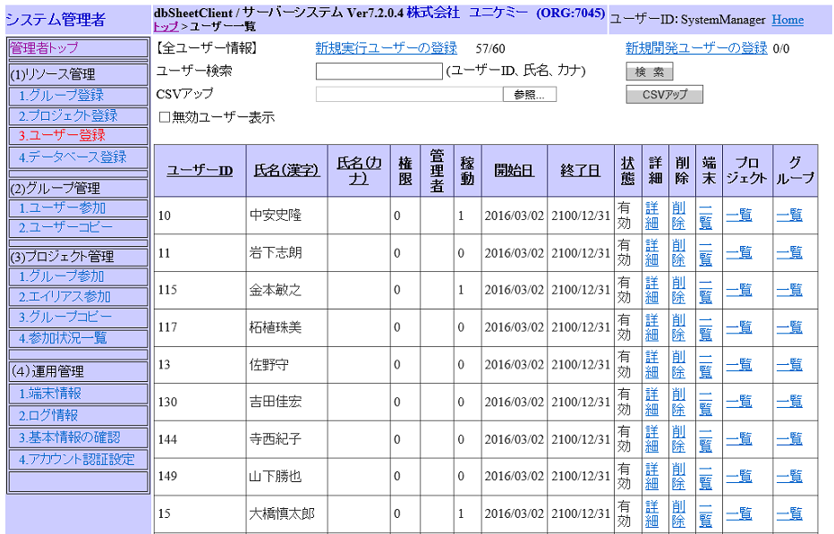
 |  | 2. | ユーザー一覧表示

＜新規登録＞ | ユーザーを新規登録する場合、以下の操作を行う。

 |  | 1. | 画面上部の「新規実行ユーザーの登録」を選択
 |  |  | ※ | ライセンス数を超えて登録出来ない為、注意が必要

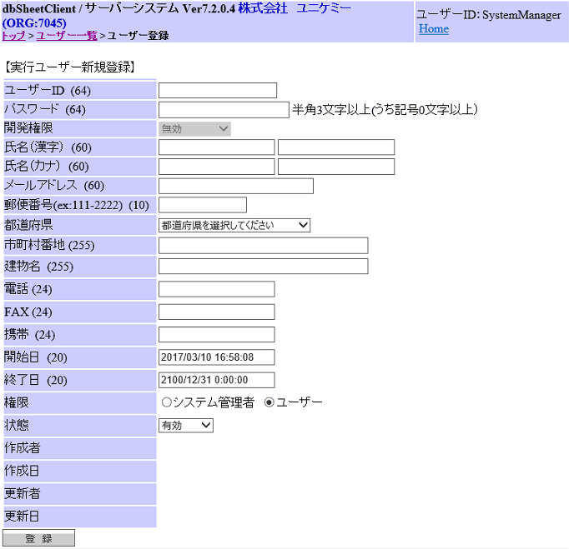
 |  | 2. | ユーザー情報入力
 |  |  | ・ | ユーザーID
 |  |  | ・ | パスワード
 |  |  | ・ | 氏名（漢字）姓
 |  |  | ・ | 氏名（漢字）名
 |  |  | ・ | 権限：ユーザーにチェック

 |  | 3. | 上記情報入力後、「登録」をクリック

 | ※ | ユーザー登録後、必要に応じて別途ロール(権限)設定を行う。

＜更新＞ | ユーザー情報を更新する場合、以下の操作を行う。
 | ※ | 主にパスワード変更の際に利用する

 |  | 1. | 対象ユーザーの「詳細」をクリック

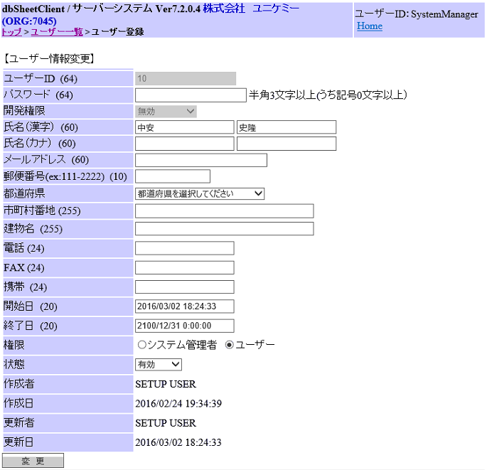

 |  | 2. | 任意の情報を変更する
 |  |  | ※ | パスワードは現在の状態に関係なく
 |  |  |  | 強制的に上書きする

 |  | 3. | 入力後、「変更」をクリック

＜削除＞ | ユーザー削除する場合、以下の操作を行う。
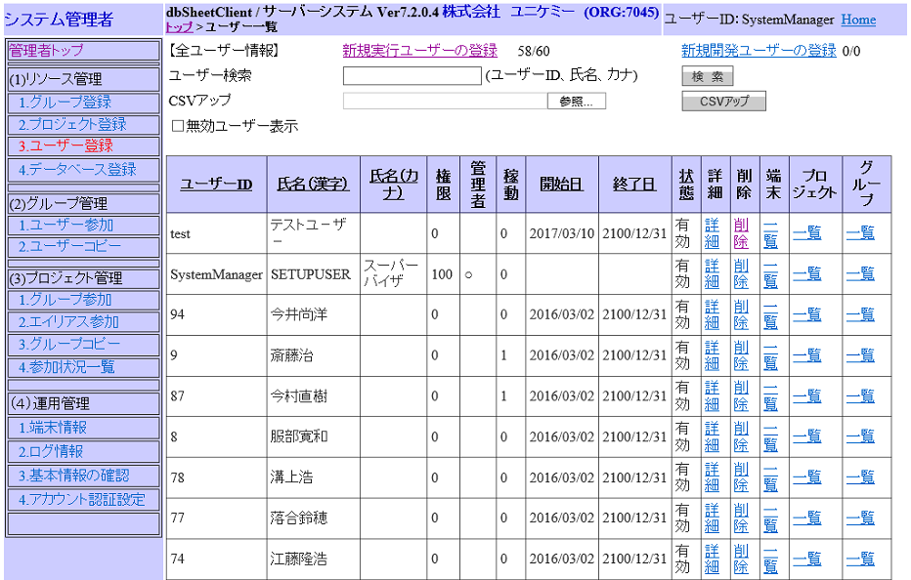
 |  | 1. | 対象ユーザーの「削除」をクリック

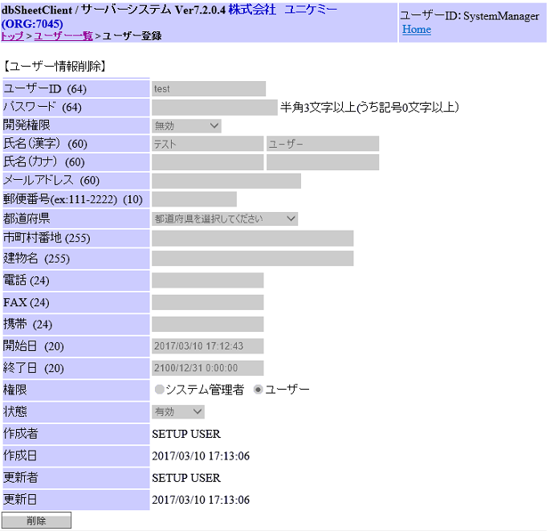
 |  | 2. | 削除対象に誤まりがないか内容を確認する

 |  | 3. | 確認後、「削除」をクリック

 | ※ | 誤まって削除してしまった場合は再度作り直す

ロール(権限)管理
ユニケミー様 基幹業務システム(UNISS)
dbSC管理者設定手順書
③ロール(権限)管理 | UNISSの機能利用権限に影響する
＜管理画面表示＞ | 各ロール状況についてはロール設定シートを参照

 |  | 1. | メニューから(2)グループ管理の「ユーザー参加」を選択

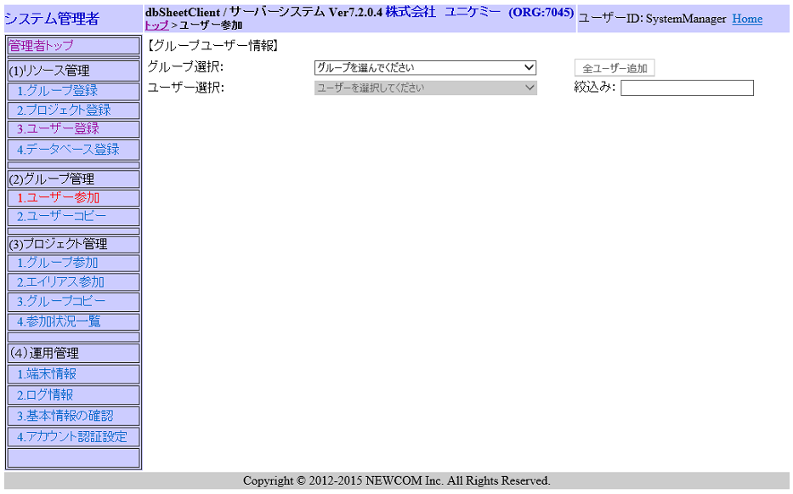
 |  | 2. | グループ管理画面にて、対象グループを選択

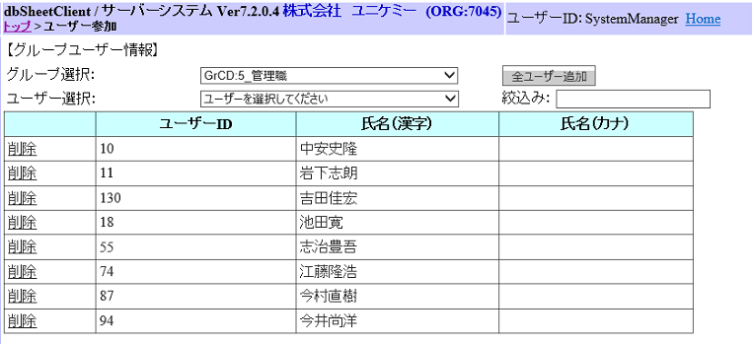
 |  | 3. | 管理対象グループを表示

＜グループに参加＞ | グループにユーザーを追加する場合、以下の操作を行う。

 |  | 1. | ユーザー選択項目をクリックする
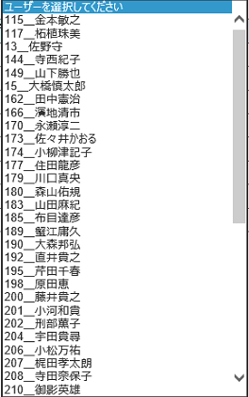
 |  | 2. | グループに参加させたいユーザーをクリックする

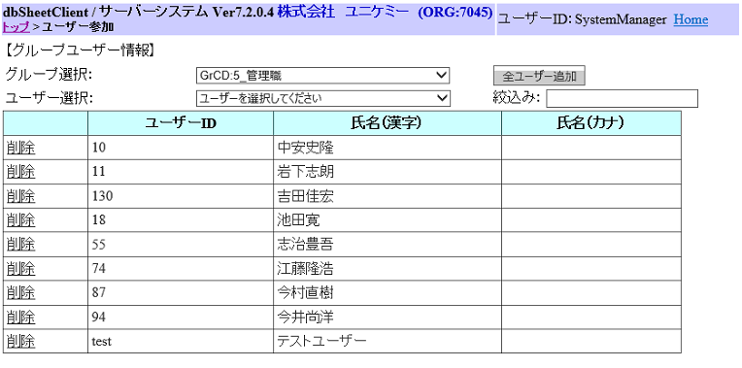

 |  | 3. | 選択したユーザーがリストに追加される

＜グループから削除＞ | グループからユーザーを削除する場合、以下の操作を行う。

 |  | 1. | 削除したいユーザーの「削除」をクリックする
 |  |  | ※ | クリック後即座に削除される為、注意が必要

